ログイン
外部設計書 |  |  |  |  | チーム名 |  | 落穂ひろい
 |  |  |  |  | 画面名 |  | ログイン/ユーザー管理 |  |  |  | 作成者 | 梶川 |  |  | 更新者
 |  |  |  |  | システム名 |  | エンプロ良い👍 |  |  |  | 作成日 | 2025-06-13 |  |  | 更新日
 |  |  |  |  | 備考

 | 画面設計

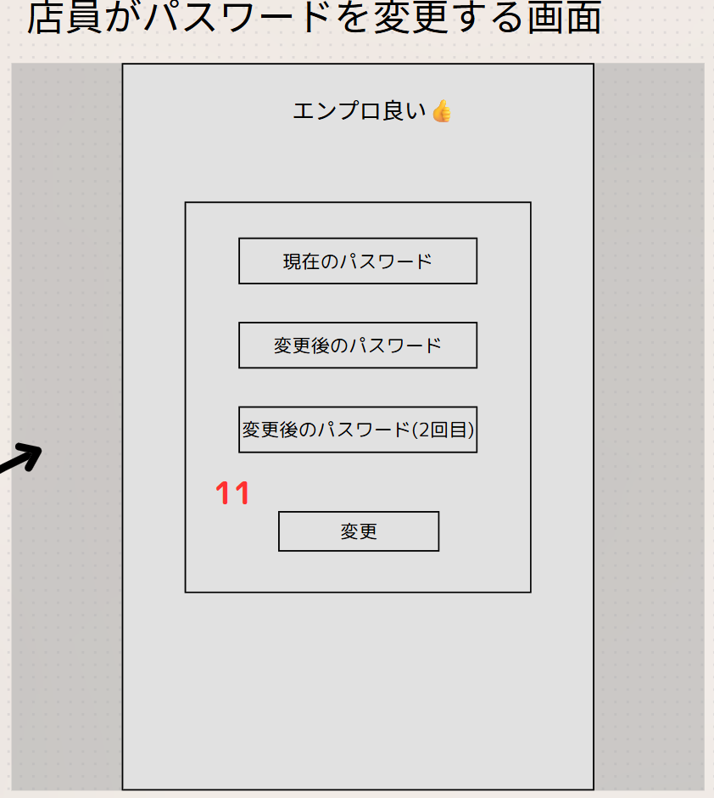

 | 機能設計
 |  | ページロードの処理は無し
 |  | ログイン画面用JSPを用意

 |  | 3、Submit、ログインボタンを押した際に、ユーザー名とパスワードを参照して判断
 |  | 4、店長登録用ボタンは、ユーザー登録画面に遷移する。
 |  | 7、事前に店長のみに配布しているパスワードを入力することで、店長のみを承認する。店員や部外者が侵入することを防ぐ。
 |  | 8、Submit、7を参照、ユーザー管理画面に遷移する。
 |  | 9、Link、ログイン画面へ戻す。
 |  | 11、店長からもらったパスワードを店員は任意のものに変更することができる。

 | 項目定義書

 | No |  | 物理名 | 論理名 |  | 画面型 |  | データ型(Java) | min | max | DBテーブル |  | DBカラム | 備考
 | 3 |  | Login | ログイン |  | submit button
 | 4 |  | MngReg | 店長登録用 |  | button
 | 7 |  | RegPW | 登録用パスワード |  | textbox |  | String | 8 | 50 | regist |  | regist_pw | 店長が自分の初回登録を含む、ユーザーを新規で登録する際に用いる、事前に送付してあるパスワード。登録しないで一覧を表示する場合はこれと登録ボタンのみで遷移可能。
 | 8 |  | Reg | 登録 |  | submit button
 | 9 |  | Back2Log | ログイン画面に戻る |  | button
 | 11 |  | ChangePW | 店員がパスワード変更 |  | submit button |  | String | 8 | 50 | user |  | password | 大文字小文字数字を含む8文字以上50文字以下

カレンダー
外部設計書 |  |  |  |  | チーム名 |  | 落穂ひろい
 |  |  |  |  | 画面名 |  | カレンダー/デフォルト |  |  |  | 作成者 | 梶川 |  |  | 更新者
 |  |  |  |  | システム名 |  | エンプロ良い👍 |  |  |  | 作成日 | 2025-06-13 |  |  | 更新日
 |  |  |  |  | 備考

 | 画面設計
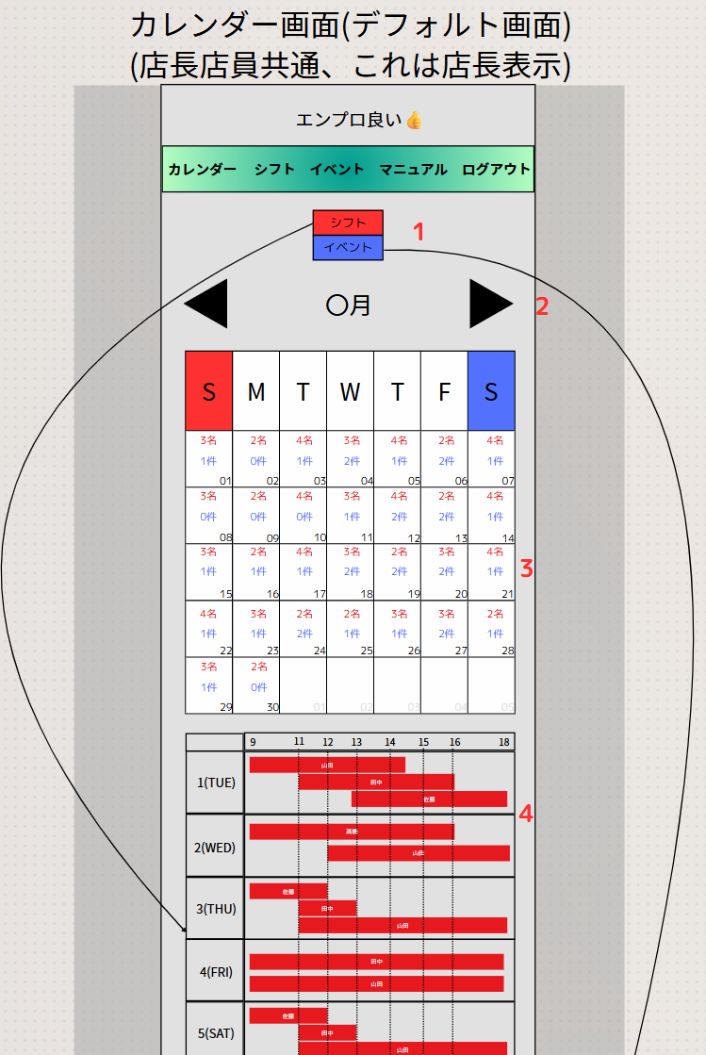

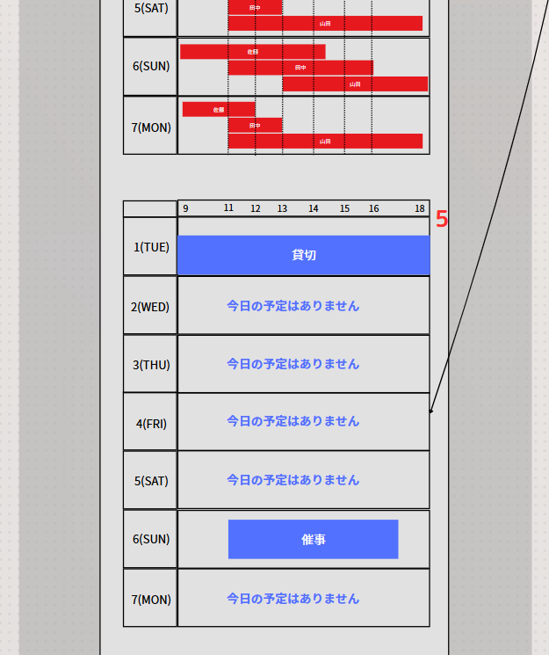

 | 機能設計

 |  | 1、シフト、イベント切り替えを行うボタン
 |  | 2、月を切り替える。左の矢印で前月、右で次月。
 |  | 3、月表示のカレンダー
 |  | 4、シフト表示のカレンダー
 |  | 5、イベント表示のカレンダー

 | 項目定義書

 | No |  | 物理名 | 論理名 |  | 画面型 |  | データ型(Java) | min | max | DBテーブル |  | DBカラム | 備考
 | 1 |  | ContSwi | シフト、イベント切替 |  | button
 | 2 |  | MonTri | 月切替 |  | button
 | 3 |  | Cal | 月表示カレンダー |  | div |  |  |  |  | shift,event
 | 4 |  | ShiftCal | シフト表示カレンダー |  | div |  |  |  |  | shift |  | date,start,end,user_id
 | 5 |  | EventCal | イベント表示カレンダー |  | div |  |  |  |  | event,event_button |  | event_id,button_id,button_name

シフト
外部設計書 |  |  |  |  | チーム名 |  | 落穂ひろい
 |  |  |  |  | 画面名 |  | シフト申請 |  |  |  | 作成者 | 梶川 |  |  | 更新者
 |  |  |  |  | システム名 |  | エンプロ良い👍 |  |  |  | 作成日 | 2025-06-13 |  |  | 更新日
 |  |  |  |  | 備考

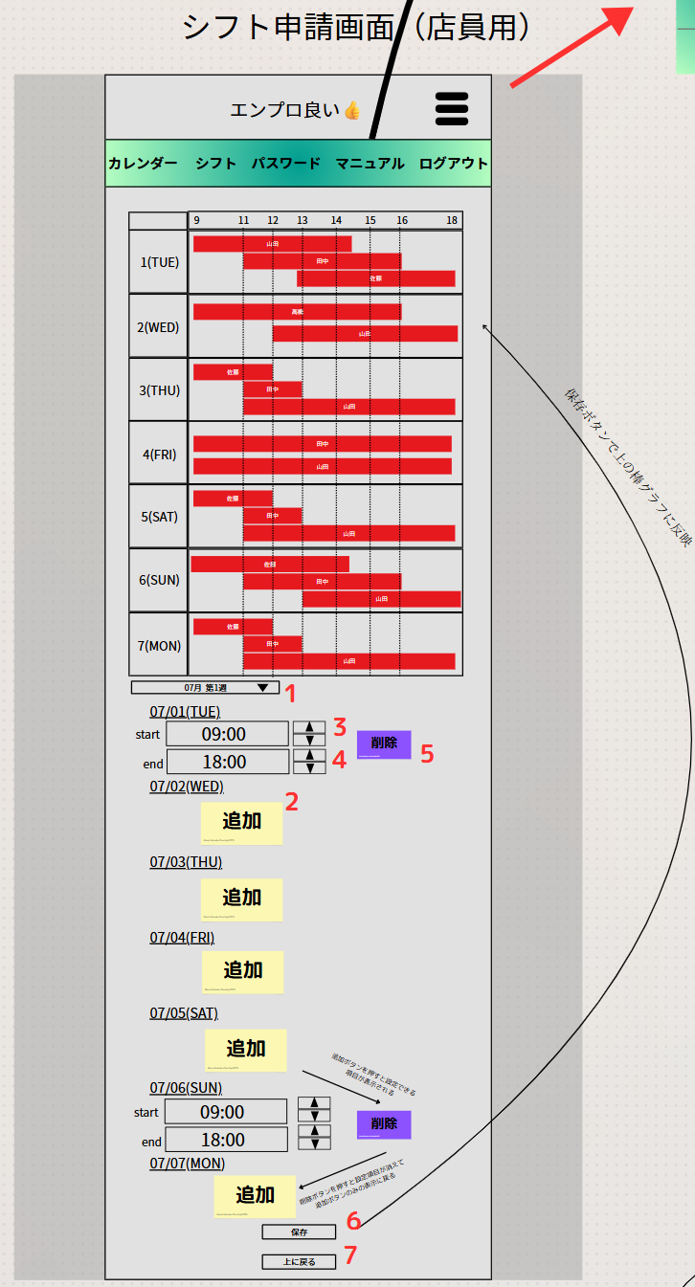
 | 画面設計
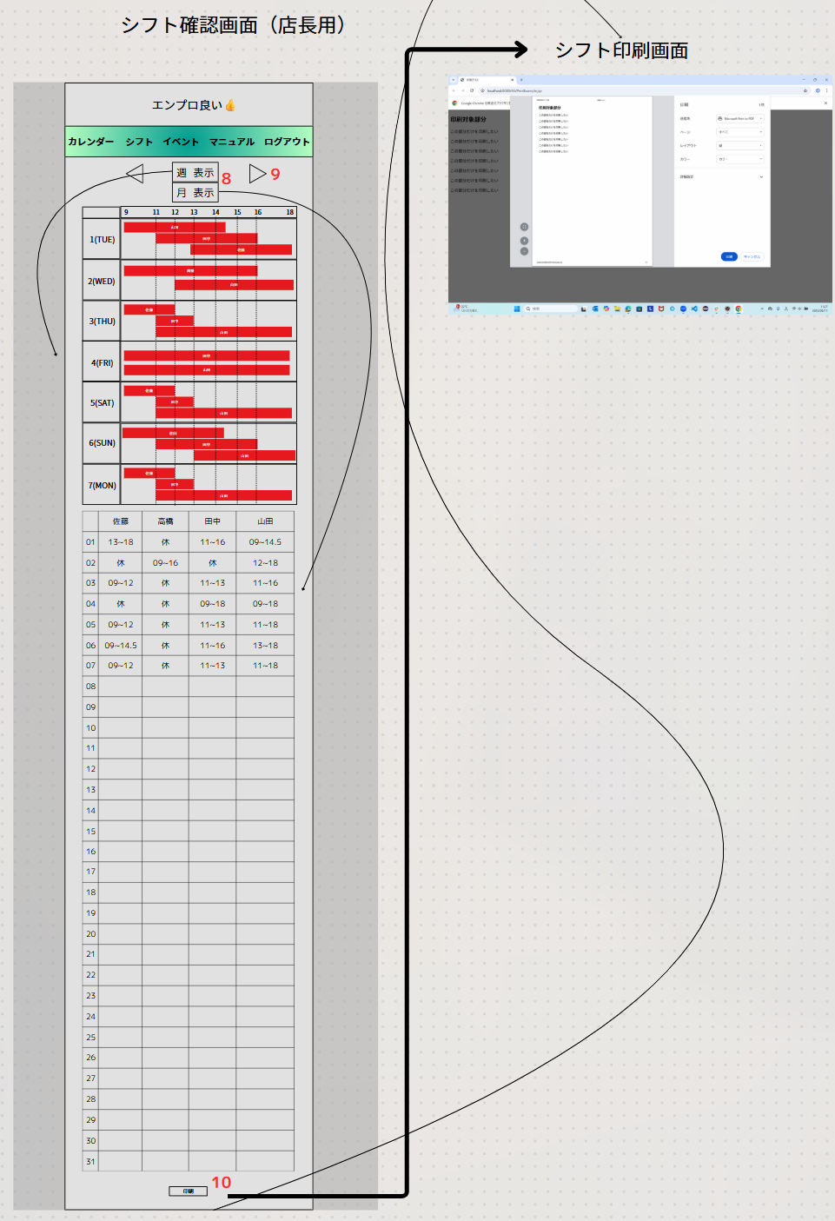

 | 機能設計
 |  | 1、週選択のプルダウン
 |  | 2、シフト追加
 |  | 3、開始時間の選択ボタン（上、下）
 |  | 4、終了時間の選択ボタン（上、下）
 |  | 5、削除ボタン、入力していた時間を削除して開始/終了時間の表示を閉じる。
 |  | 6、入力していた日付、時間を保存してガントチャートを表示する。
 |  | 7、画面上部に戻るボタン
 |  | 8、週表示、月表示の切り替え
 |  | 9、月の前後を切り替え
 |  | 10、PDF出力、印刷

 | 項目定義書

 | No |  | 物理名 | 論理名 |  | 画面型 |  | データ型(Java) | min | max | DBテーブル |  | DBカラム | 備考
 | 1 |  | SelectWeek | 週選択のボタン |  | drop down |  |  |  |  |  |  |  | 週ごとにdivで囲む。いったん全部読み込んで。不要な個所をJavaScriptでdisableすることで隠す。
 | 2 |  | AddShift | シフト追加ボタン |  | button
 | 3 |  | StTmAdj | 開始時刻調整ボタン |  | button |  |  |  |  |  |  |  | shiftテーブルに追加する
 | 4 |  | EnTmAdj | 終了時刻調整ボタン |  | button |  |  |  |  |  |  |  | 同上
 | 5 |  | DelShift | シフト削除ボタン |  | button
 | 6 |  | SaveShift | 保存ボタン |  | submit button |  |  |  |  |  |  |  | 追加を確定させる
 | 7 |  | GoTop | 画面上部戻りボタン |  | button |  |  |  |  |  |  |  | 利便性のため
 | 8 |  | WeekOrMonth | 週表示月表示切替 |  | button
 | 9 |  | ChangeMonth | 月前後切替 |  | button
 | 10 |  | PdfPrint | 印刷 |  | button

イベント
外部設計書 |  |  |  |  | チーム名 |  | 落穂ひろい
 |  |  |  |  | 画面名 |  | イベント管理 |  |  |  | 作成者 | 梶川 |  |  | 更新者
 |  |  |  |  | システム名 |  | エンプロ良い👍 |  |  |  | 作成日 | 2025-06-13 |  |  | 更新日
 |  |  |  |  | 備考

 | 画面設計
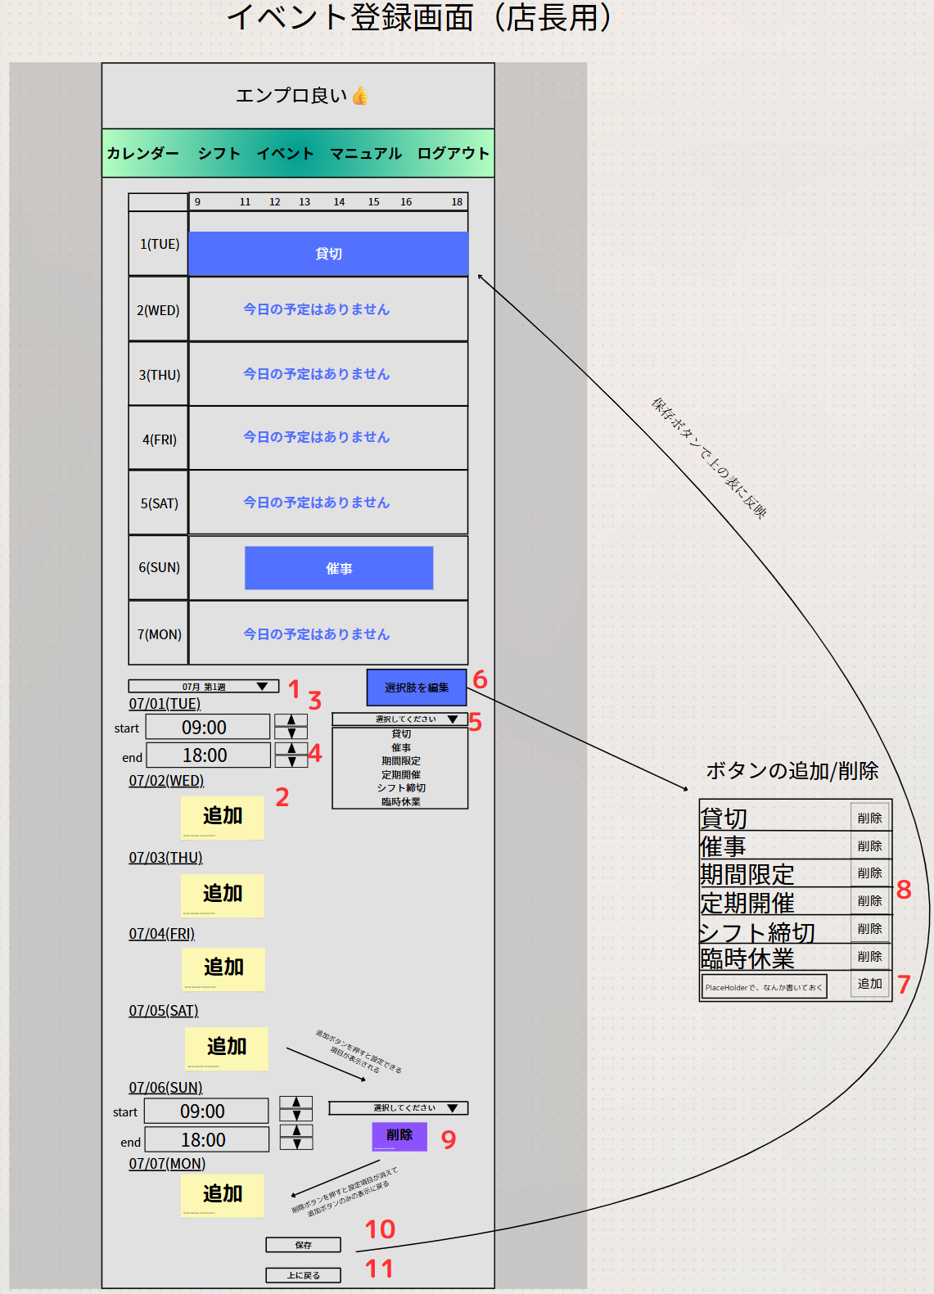

 | 機能設計
 |  | 1、週選択のプルダウン
 |  | 2、イベントの追加
 |  | 3、開始時間の選択ボタン（上、下）
 |  | 4、終了時間の選択ボタン（上、下）
 |  | 5、ボタン選択のプルダウン
 |  | 6、選択肢ボタンの編集ボタン
 |  | 7、選択肢ボタンの追加ボタン
 |  | 8、選択肢ボタンの削除ボタン
 |  | 9、削除ボタン、入力していた時間を削除して開始/終了時間の表示を閉じる。
 |  | 10、入力していた日付、時間を保存してガントチャートを表示する。
 |  | 11、画面上部に戻るボタン

 | 項目定義書

 | No |  | 物理名 | 論理名 |  | 画面型 |  | データ型(Java) | min | max | DBテーブル |  | DBカラム | 備考
 | 1 |  | SelectWeek | 週選択のボタン |  | drop down |  |  |  |  |  |  |  | 週ごとにdivで囲む。いったん全部読み込んで。不要な個所をJavaScriptでdisableすることで隠す。
 | 2 |  | AddEvent | イベント追加ボタン |  | button
 | 3 |  | StTmAdj | 開始時刻調整ボタン |  | button |  |  |  |  |  |  |  | eventテーブルに追加する
 | 4 |  | EnTmAdj | 終了時刻調整ボタン |  | button |  |  |  |  |  |  |  | 同上
 | 5 |  | ButtonSelect | ボタン選択 |  | drop down |  |  |  |  | event_button |  | button_id,button_name
 | 6 |  | ButtonEdit | ボタン編集 |  | button
 | 7 |  | AddButton | ボタン追加 |  | submit button |  |  |  |  | event_button |  | button_id,button_name
 | 8 |  | DelButton | ボタン削除 |  | button |  |  |  |  | event_button |  | button_id,button_name
 | 9 |  | DelEvent | イベント削除ボタン |  | button
 | 10 |  | SaveEvent | 保存ボタン |  | submit button |  |  |  |  |  |  |  | 追加を確定させる
 | 11 |  | GoTop | 画面上部戻りボタン |  | button |  |  |  |  |  |  |  | 利便性のため

マニュアル
外部設計書 |  |  |  |  | チーム名 |  | 落穂ひろい
 |  |  |  |  | 画面名 |  | マニュアル管理/閲覧 |  |  |  | 作成者 | 梶川 |  |  | 更新者
 |  |  |  |  | システム名 |  | エンプロ良い👍 |  |  |  | 作成日 | 2025-06-13 |  |  | 更新日
 |  |  |  |  | 備考

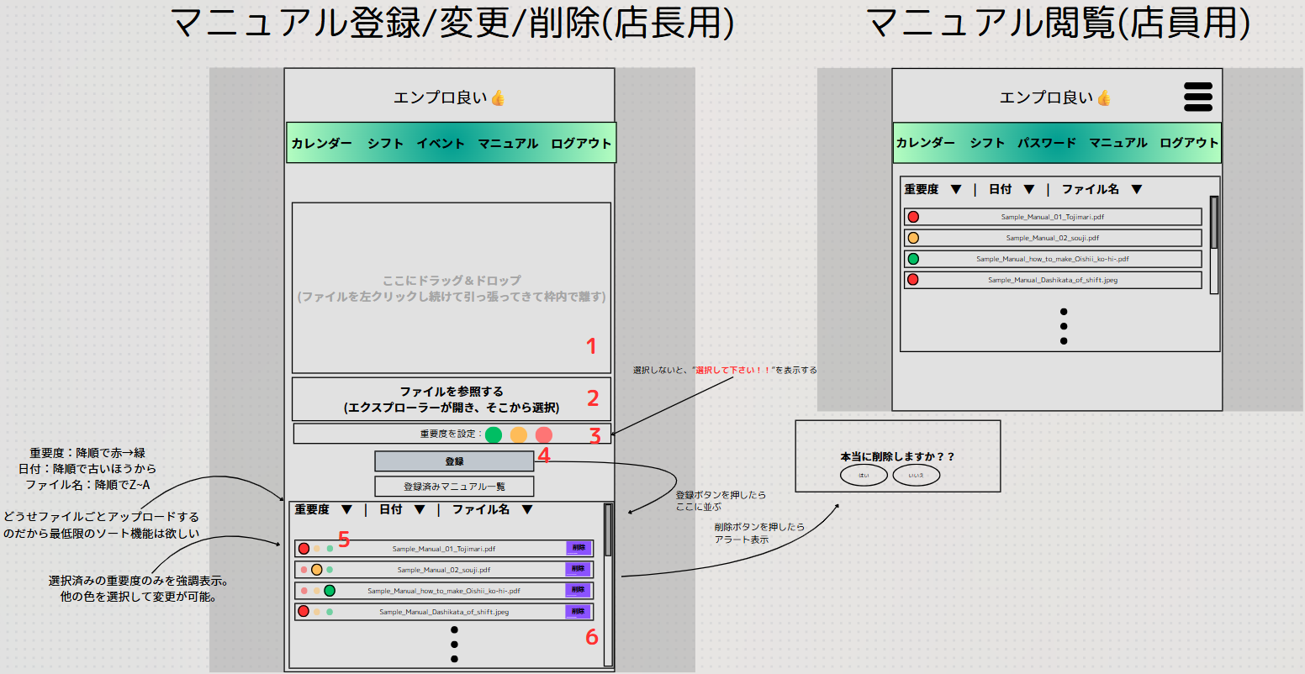
 | 画面設計

パスワード マニュアル

 | 機能設計
 |  | 1、ドラッグ＆ドロップエリア
 |  | 2、ファイル参照ボタン
 |  | 3、重要度設定ボタン
 |  | 4、登録ボタン
 |  | 5、重要度変更ボタン
 |  | 6，ファイル削除ボタン

 | 項目定義書

 | No |  | 物理名 | 論理名 |  | 画面型 |  | データ型(Java) | min | max | DBテーブル |  | DBカラム | 備考
 | 1 |  | DDArea | D＆Dエリア |  | div |  |  |  |  |  |  |  | Javaに渡す場合はテキストになる
 | 2 |  | FileRef | ファイル参照ボタン |  | div |  |  |  |  |  |  |  | Javaに渡す場合はテキストになる
 | 3 |  | ImpSet | 重要度設定ボタン |  | button |  |  |  |  | manual |  | importance
 | 4 |  | FileReg | 登録ボタン |  | submit button |  |  |  |  | manual |  | manual_file
 | 5 |  | ImpChange | 重要度変更ボタン |  | button |  |  |  |  | manual |  | importance
 | 6 |  | FileDel | ファイル削除ボタン |  | button |  |  |  |  | manual |  | manual_file

ヘッダー
外部設計書 |  |  |  |  | チーム名 |  | 落穂ひろい
 |  |  |  |  | 画面名 |  | ヘッダー/ハンバーガー |  |  |  | 作成者 | 梶川 |  |  | 更新者
 |  |  |  |  | システム名 |  | エンプロ良い👍 |  |  |  | 作成日 | 2025-06-13 |  |  | 更新日
 |  |  |  |  | 備考

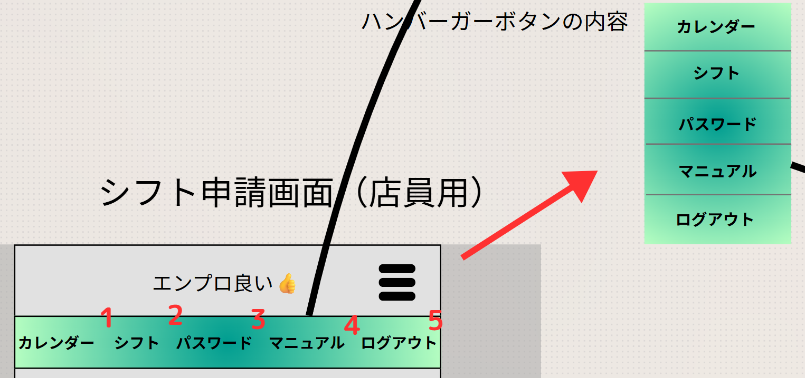
 | 画面設計

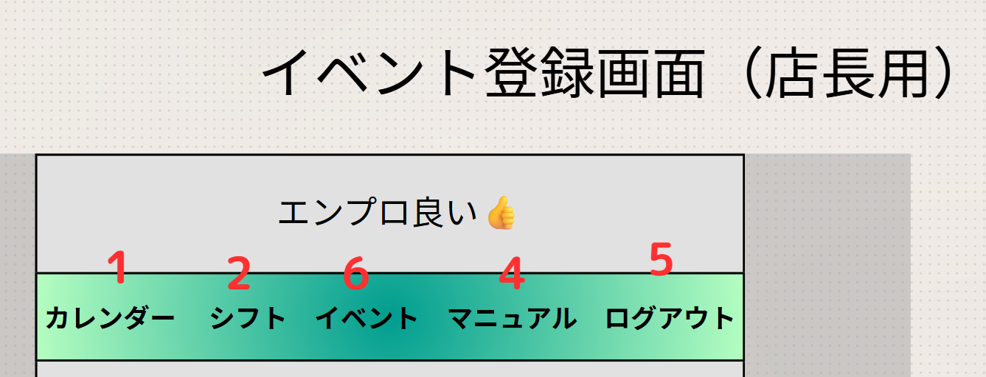

 | 機能設計
 |  | 1、カレンダー
 |  | 2、シフト
 |  | 3、パスワード(店員専用)
 |  | 4、マニュアル
 |  | 5、ログアウト
 |  | 6、イベント(店長専用)

 | 項目定義書

 | No |  | 物理名 | 論理名 |  | 画面型 |  | データ型(Java) | min | max | DBテーブル |  | DBカラム | 備考
 | 1 |  | HeadCal | カレンダー |  | nav |  |  |  |  |  |  |  | スクロールしても画面上部に固定
 | 2 |  | HeadShift | シフト |  | nav |  |  |  |  |  |  |  | スクロールしても画面上部に固定
 | 3 |  | HeadPW | パスワード |  | nav |  |  |  |  |  |  |  | スクロールしても画面上部に固定
 | 4 |  | HeadManual | マニュアル |  | nav |  |  |  |  |  |  |  | スクロールしても画面上部に固定
 | 5 |  | HeadLO | ログアウト |  | nav |  |  |  |  |  |  |  | スクロールしても画面上部に固定
 | 6 |  | HeadEvent | イベント |  | nav |  |  |  |  |  |  |  | スクロールしても画面上部に固定

